Лист1
Баг- репорт для сайта: http://pizzeria.skillbox.cc/
Test-case Id | Summary | Test-Steps | Actual result | Expected Resault | Screen | Environment | Test -priopity | Severity | Id bug report
AI -10 | После покупки товара невозможен переход при клике на корзину. | 1. Открыть сайт магазина: http://pizzeria.skillbox.cc/ 2. Выбрать пиццу с ветчиной 3. Положить пиццу в корзину 4. Нажать на иконку,осуществить переход в корзину. | При клике на иконку корзина переход в раздел «корзина» не осуществлён | При клике на иконку корзина осуществляется переход в раздел «корзина» | 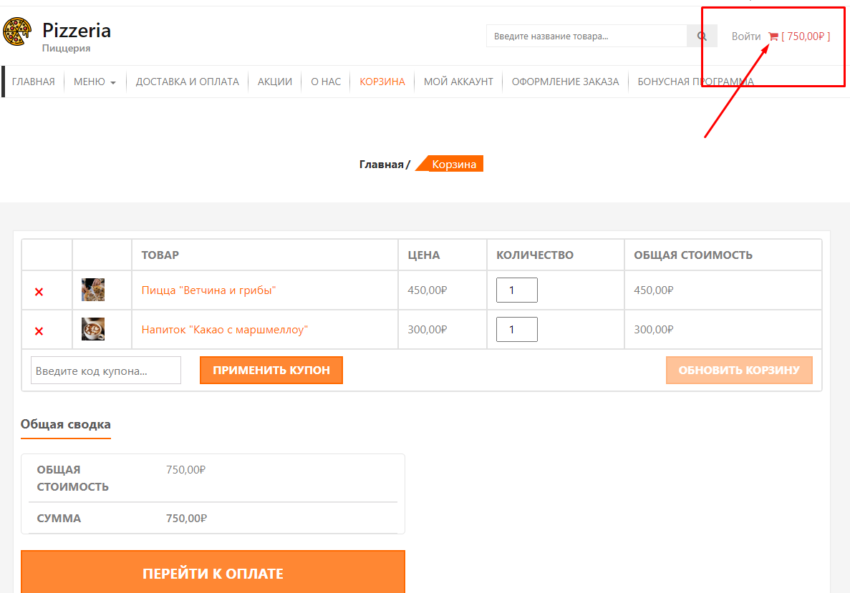 | Windows 10 Google Chrome Версия 106.0.5249.119 | Major | p2 | Z-44
AI-15 | При использовании одноразового купона со скидкой , есть возможность использовать его повторно. | 1. Открыть сайт магазина: http://pizzeria.skillbox.cc/ 2. Зайти на страницу «Акции» 3. Проверить текстовую информацию о скидке GIVEMEHALYAVA. 4. Создать нового пользователя 5. Сделать первый заказ с промокодом GIVEMEHALYAVA на странице «Акции». 6.Сделать второй заказ с этим же промокодом. | При использовании промокода одноразового купона повторно используется промокод | При использовании промокода одноразового купона повторно нельзя использовать этот промокод | 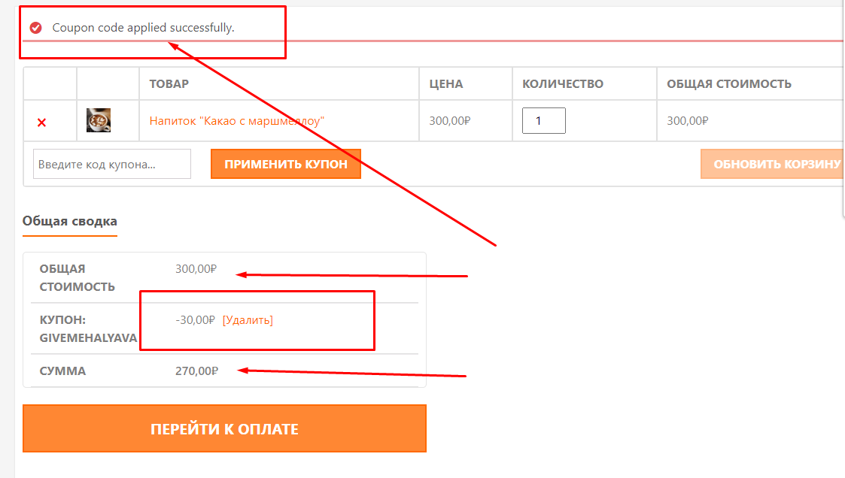 | Windows 10 Google Chrome Версия 106.0.5249.119 | Major | p1 | S-88

